상품제안서
샤오미 홈캠 스마트 HDR 프로 카메라 CCTV | 상품코드: S43872

 |  |  |  |  |  |  | 02-713-8555 | www.synergygift.co.kr
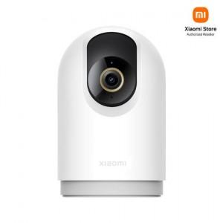

【상세/제작정보】

【인쇄/포장옵션】 | 레이저, 풀칼라 / 포장지포장

【공급단가】 | 수량 | 10~ | 50~ | 100~ | 300~ | 500~
*VAT별도 | 단가 | 64,990원 | 62,850원 | 61,880원 | 60,230원 | 59,260원

【상품 URL】 | https://www.synergygift.co.kr:443/src/goods_detail.php?gdno=43872

